Desarrollo Moldajes
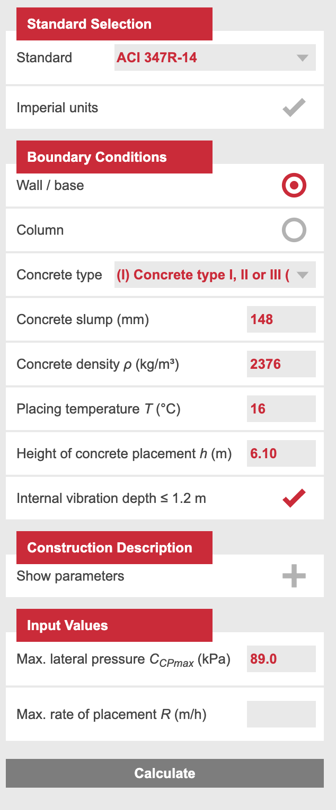
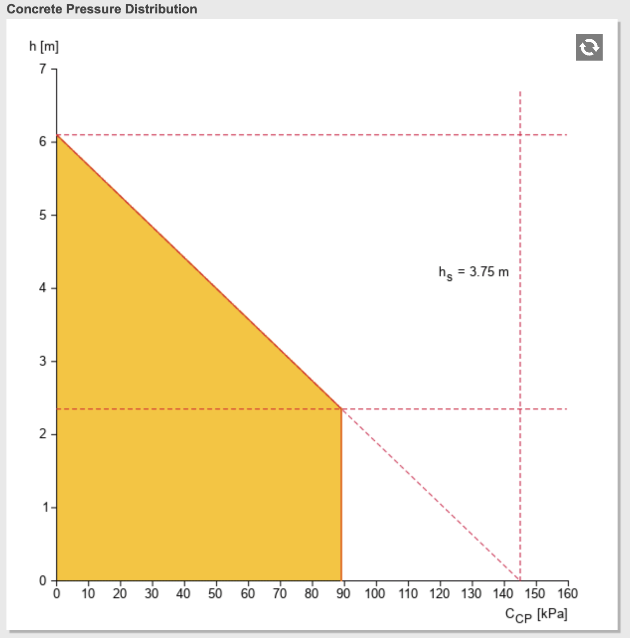
Datos por grupo |  |  |  |  |  |  | clave acrobat aci 347-14 | M2348347
Grupo | Tipo de Cemento | Cono de Asentamiento (mm) | Densidad (kg/m3) | Altura de Colocación (m) | Temperatura (°C) | Presión Lateral (kPa)
5 | II | 148 | 2376 | 6.1 | 16.4 | 89

Datos enunciado
Longitud | 10 | m
Rendimiento bomba | 80 | m3/hr
Rendimiento camion | 10 | m3/hr

Dimenciones muro
largo | 6 | m
ancho | 0.4 | m

Hormigon G35(10)
Cemento tipo | II

 |  |  |  |  |  |  |  |  | Se asume un cemento sin retardante

